상품제안서
밴드그립(무선충전가능) | 상품코드: S26037

 |  |  |  |  |  |  | 02-713-8555 | www.synergygift.co.kr
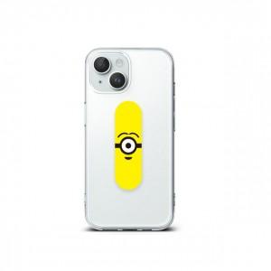

【상세/제작정보】 | 무선충전이 가능한 편안한 이지그립

【인쇄/포장옵션】 | 풀칼라 / OPP(비닐)

【공급단가】 | 수량 | 100~ | 500~ | 1,000~ | 3,000~ | 5,000~
*VAT별도 | 단가 | 1,770원 | 1,710원 | 1,650원 | 1,580원 | 1,520원

【상품 URL】 | https://www.synergygift.co.kr:443/src/goods_detail.php?gdno=26037

